Hoja1
actividad | notas | porcentaje | resultado
unidad1 | 16 | 20% | 3.2
unidad2 | 18 | 15% | 2.7
unidad3 | 20 | 15% | 3
notafinal | 19 | 50% | 9.5
promedio final |  |  | 18.4

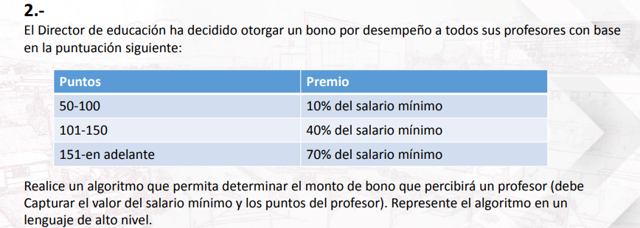
puntos | salario minimo | resultado |  | DE | A | pocentaje
75 | 1000 | 100 |  | 1 | 49 | 0% | dato opcional si tu no pones la opcion del 1 al 49, el resultado del 45 puntos resulta como el 50 % del salario
101 | 1000 | 400 |  | 50 | 100 | 10%
200 | 1000 | 500 |  | 101 | 150 | 40%
45 | 1000 | 0 |  | 151 | 10000 | 50%

sexo | años
H | 71 | C |  |  |  | tipos devacunas |  | H
M | 71 | C |  | 0 | 15 | A |  | M
H | 18 | A |  | 16 | 69 | A
M | 16 | B |  | 16 | 69 | B
H | 14 | A |  | 70 | 1000 | C
M | 14 | A

variales |  |  | resta | suma | multiplicacion | divicion | potencia
a | 10 |  | 5 | 15 | 50 | 2 | 100000
b | 5

